KURSK
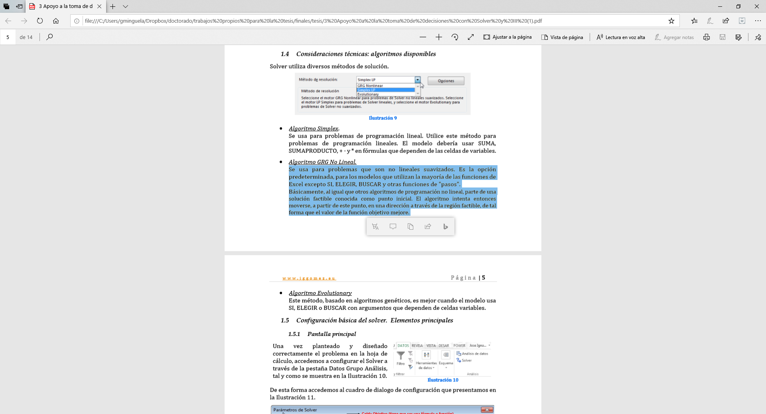

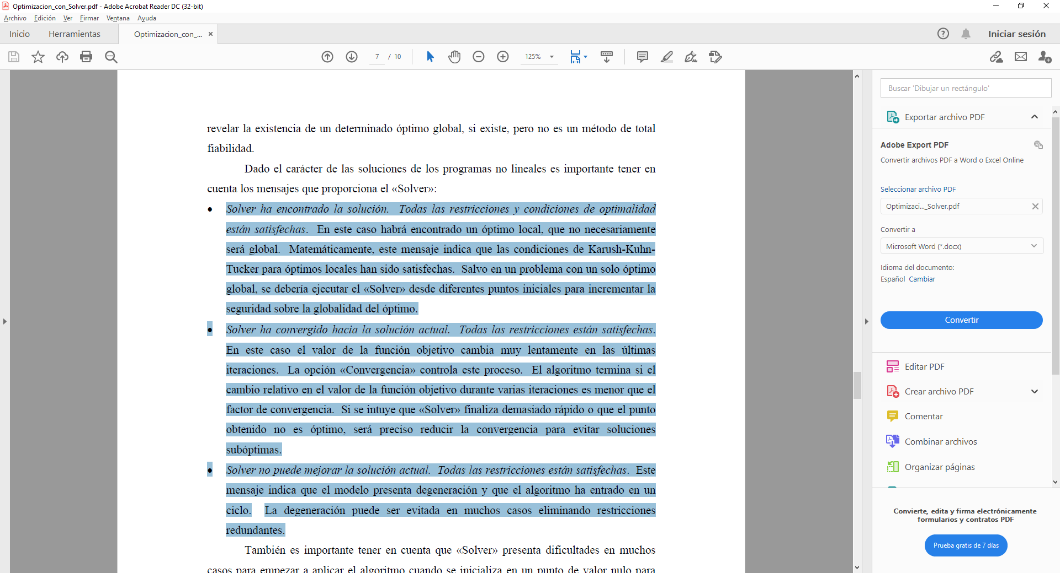
In the biginning | Soviet troops | German troops | Soviet reinforcements | German reinforcement | German casualties | Soviet casualties | Soviet | German | Soviet estimated | German estimated | x-x | y-y | minimos | p | 0.45114245521 | Log estimation | 1.24E-04 | German | 2.19E-07 |  | el análsisi se inicializa con la linear law según Lucas 2000 y algoritmo evolutionary por que no tengo una solucion optima desde la cual moverme.
1 | 84783 | 247866 | 0 | 0 | 5863 | 8268 | 84783 | 247866 | 84783 | 247866 | 0 | 0 | 0 | q | 0.92604196197 |  | 4.05E-04 | Soviet | 5.89E-08
2 | 141589 | 261368 | 56806 | 21770 | 3604 | 8888 | 141589 | 261368 | 140360.87438 | 262938.60355 | 1228.1256173 | -1570.6035506 | 3975088.0449 | Ver solver |  |  | 1 | h
3 | 163378 | 211212 | 25393 | -41268 | 3047 | 8898 | 163378 | 211212 | 163742.21698 | 212790.47578 | -364.21697731 | -1578.475784 | 2624239.8071 | 21.997759507 |  | Fase 1 |  |  | Da algún problema con Algoritmo GRG y lo he realizado con evolutionary este punto, el resto con GRG. Por otro lado calculo el valor inicial a apartir de los valores de Lucas 2004 para ley lineal y ejecuto evolutionary para obtener una aproximación real del conjunto. Luego ejecuto los tiempos de ventana con GRG algoritmo. Se ha dividido el error medio entre 100000 para solucionar los valores de escala que el grg algoritmo necesita para no entrar en problemas.
4 | 145875 | 227314 | -14456 | 25000 | 2744 | 7534 | 145875 | 227314 | 147177.30341 | 229965.15825 | -1302.3034145 | -2651.1582489 | 8724634.2442 |  | 0.018014123361 | Log estimation | 2.75E-01 | German
5 | 179607 | 224664 | 36476 | 4884 | 2623 | 8608 | 179607 | 224664 | 181674.6368 | 226835.66508 | -2067.6368018 | -2171.6650803 | 8991251.1655 |  | 0.72300628624 |  | 8.60E-01 | Soviet | Defensas soviéticas preparadas y alemanes atacando mayor efectividad soviética/ asemeja a log law
6 | 166526 | 200686 | -10458 | -15370 | 1848 | 8138 | 166526 | 200686 | 168826.74768 | 202764.65225 | -2300.7476829 | -2078.6522513 | 9614235.0823 | 91.10040164 |  | Fase 2
7 | 219343 | 232938 | 54665 | 40390 | 2360 | 6634 | 219343 | 232938 | 221368.98598 | 235567.41571 | -2025.9859816 | -2629.4157108 | 11018446.178 | No cuenta | 0.01809887152 | Log estimation | 3.22E-01 | German | Alemanes atacando con defensas soviéticas menos preparadas
8 | 252844 | 262920 | 35861 | 36616 | 2575 | 18072 | 252844 | 262920 | 254310.85588 | 262332.45355 | -1466.8558816 | 587.54644911 | 2496877.0072 |  | 0.73365446649 |  | 7.83E-01 | Soviet
9 | 175121 | 279697 | -75148 | 34849 | 2031 | 8688 | 175121 | 279697 | 175678.43427 | 285595.29737 | -557.43427437 | -5898.2973657 | 35100644.785
10 | 206465 | 208498 | 33375 | -62511 | 1677 | 6148 | 206465 | 208498 | 206482.96708 | 212476.26107 | -17.967075616 | -3978.2610724 | 15826883.976 | 161.10712986 | 0.90808715746 | Log estimation | 3.07E-02 | German
11 | 89898 | 226075 | -114890 | 23725 | 1064 | 2472 | 89898 | 226075 | 88980.544075 | 227524.68577 | 917.45592517 | -1449.6857727 | 2943314.2143 |  | 0 |  | 1.66E-01 | Soviet
12 | 87769 | 131800 | -1065 | -91803 | 469 | 2114 | 87769 | 131800 | 86679.882102 | 129398.50269 | 1089.1178984 | 2401.4973125 | 6953367.1387
13 | 37981 | 149438 | -49319 | 19752 | 495 | 457 | 37981 | 149438 | 36425.929378 | 145445.13753 | 1555.0706219 | 3992.8624682 | 18361195.329 |  | 0.90485740293 | Log estimation | 2.87E-02 | German | La ofensiva alemana se para ante la ofensiva soviética asemeja a la square law
14 | 119346 | 188079 | 81860 | 39098 | 807 | 2404 | 119346 | 188079 | 117844.32616 | 181750.67389 | 1501.6738419 | 6328.3261121 | 42302735.708 | 176.40153098 | 0 |  | 1.57E-01 | Soviet
Kursk evolution
 |  |  |  |  |  |  |  |  |  |  |  |  | 120.6663662 | La aproximación por mínimos cuadrados se basa en la minimización del error cuadrático medio o, equivalentemente, en la minimización del radicando de dicho error, el llamado error cuadrático= SUMA(errores^2)/Numero de observaciones. Para solver dividir entre el número de observaciones no cambia el valor de minimización, es decir solver intenta minimizar el error independientemente que esté dividido por número de observaciones.
 |  |  |  |  |  |  |  |  |  |  |  |  |  | XMedia | 147894.64286
 |  |  |  |  |  |  |  |  |  |  |  |  |  | Ymedia | 234811.92308

 |  |  |  |  |  |  |  |  |  |  |  |  |  | Valor toda la serie histórica
 |  |  |  |  |  |  |  |  |  |  |  |  |  | p | 1.2382021783 | Log estimation | 2.06E-06
 |  |  |  |  |  |  |  |  |  |  |  |  |  | q | 0.45433276184 |  | 1.04E-05
 |  |  |  |  |  |  | (X-Xestimado)^2 | (Y-Yestimado)^2 | Columna1 | (X-Xmedia)^2 | (Y-Ymedia)^2
 |  |  |  |  |  |  | 0 | 0 |  | 3983079464.1 | 170408924.31
 |  |  |  |  |  |  | 1508292.5319 | 2466795.513 |  | 8690513387 | 68313231424
 |  |  |  |  |  |  | 132654.00656 | 2491585.8006 |  | 26692370884 | 44610508944
p evolution
 | 0.018014123361
 | 0.01809887152
 | 0.90808715746
 | 0.90485740293
q evolution
 | 0.72300628624
 | 0.73365446649
 | 0
 | 0
 |  |  |  |  |  |  | 1695994.1834 | 7028640.0608 |  | 21279515625 | 51671654596
 |  |  |  |  |  |  | 4275121.9443 | 4716129.2212 |  | 32258674449 | 50473356539
 |  |  |  |  |  |  | 5293439.9006 | 4320795.1818 |  | 27730496292 | 40274688240
 |  |  |  |  |  |  | 4104619.1976 | 6913826.9804 |  | 48111152340 | 54260111844 |  | R^2=1-SSE/SST | 0.99982480045
 |  |  |  |  |  |  | 2151666.1773 | 345210.82987 |  | 63930088336 | 69126926400 |  | R^2=SCReg/SST | 0.99982480045 | 0≤ R^2 ≤ 1
Casualties evolution
 |  |  |  |  |  |  | 310732.97024 | 34789911.814 |  | 30667364641 | 78230411809
 |  |  |  |  |  |  | 322.81580618 | 15826561.16 |  | 42627796225 | 43471416004
 |  |  |  |  |  |  | 841725.37464 | 2101588.8397 |  | 8081650404 | 51109905625
 |  |  |  |  |  |  | 1186177.7967 | 5767189.342 |  | 7703397361 | 17371240000
 |  |  |  |  |  |  | 2418244.6392 | 15942950.69 |  | 1442556361 | 22331715844
 |  |  |  |  |  |  | 2255024.3275 | 40047711.381 |  | 14243467716 | 35373710241
 |  |  |  |  |  | SSE= | 26174015.866 | 142758896.81 | SST= | 3.3744212348E+11 | 6.2678928643E+11 | SCReg= | 9.6406247701E+11

a evolution "German lethality"
 | 2.75E-01
 | 3.22E-01
 | 3.07E-02
 | 2.87E-02
b evolution "Soviet lethality"
 | 8.60E-01
 | 7.83E-01
 | 1.66E-01
 | 1.57E-01

 |  |  |  |  | Lucas and Dinges (punto de partida para la optimización) |  |  |  |  |  | R^2 | Mi experimiento |  |  |  |  | R^2
 |  |  |  | Ley Lineal | p | 1 | Log estimation | 5.89E-08 | German |  | 0.99973897597 | p | 0.61019059021 | Log estimation | 6.66E-02 | German | 0.99976670566
 |  |  |  |  | q | 1 |  | 2.19E-07 | Soviet |  |  | q | 0.23855438758 |  | 2.95E-01 | Soviet
 |  |  |  | Ley Cuadrática
 |  |  |  |  | p | 1 | Log estimation | 1.37E-02 | German |  | 0.9899048228 | p | 0.39183342329 | Log estimation | 1.35E-02 | German | 0.9997980082
 |  |  |  |  | q | 0 |  | 3.33E-02 | Soviet |  |  | q | 0.59675096467 |  | 4.84E-02 | Soviet
 |  |  |  | Ley Log
 |  |  |  |  | p | 0 | Log estimation | 1.06E-02 | German |  | 0.99531493469
 |  |  |  |  | q | 1 |  | 4.81E-02 | Soviet |  |  | p | 0.38950187378 | Log estimation | 1.62E-01 | German | 0.99977422682
 |  |  |  |  |  |  |  |  |  |  |  | q | 0.39190904099 |  | 6.26E-01 | Soviet

 |  |  |  | Mejor estimación conseguida
 |  |  |  |  | p | 0.41658518455 | Log estimation | 1.86E-06 | German |  | 0.99983525798
 |  |  |  |  | q | 1.309176209 |  | 5.36E-06 | Soviet

 | ADVY Fase I |  | Probabilidad ser atacado= 100% |  |  | ADVY Fase I evolution |  | Probabilidad ser atacado= 100%
 |  |  |  |  |  |  |  |  |  |  | ADVY Fase II |  | Probabilidad ser atacado= 100% |  |  |  |  | ADVY Fase II evolution |  | Probabilidad ser atacado= 100%
 |  |  |  | In µ> 0, then the defending side theoretically has the advantage; if In µ < 0 then attacking side has the adventage
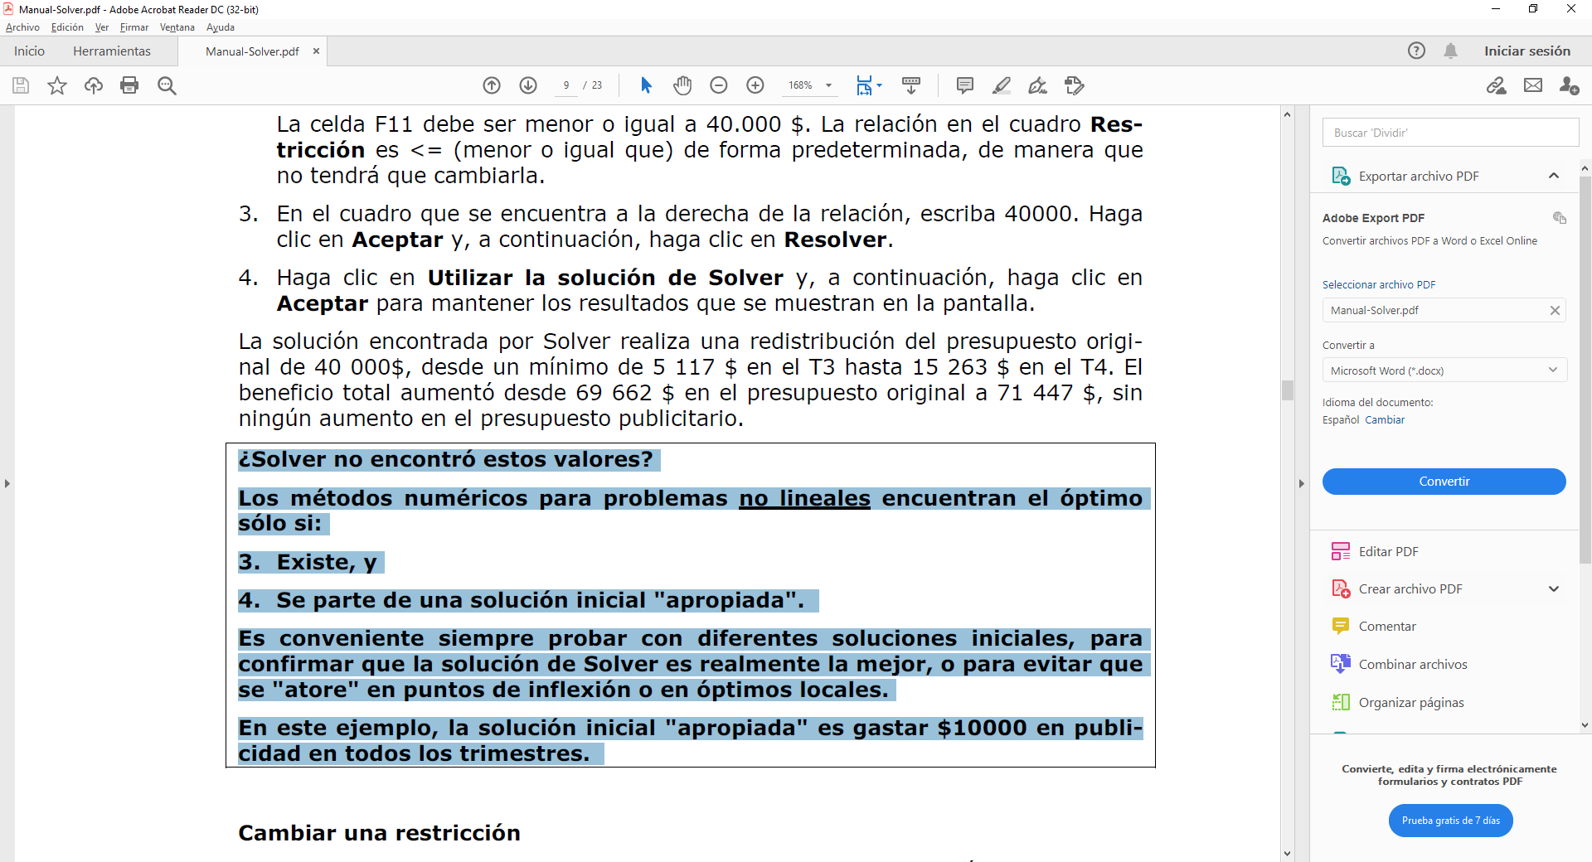
 |  |  | -0.47941284238 |  |  |  |  | 0.31326648664 |  |  |  |  |  | In µ> 0, then the defending side theoretically has the advantage; if In µ < 0 then attacking side has the adventage
 |  |  |  |  |  |  |  |  |  |  |  |  | 0.40521656349 |  |  |  |  |  |  | 0.83351912121
 |  | 0.00013847049694 | Defensor |  |  |  | 0.66493173794 | Defensor
 |  |  |  |  |  |  |  |  |  |  |  | 0.75267323767 | Defensor |  |  |  |  |  | 0.16410917377 | Defensor
 |  | 0.000361218475 | Atacante |  |  |  | 0.35536712584 | Atacante
 |  |  |  |  |  |  |  |  |  |  |  | 0.33468776731 | Atacante |  |  |  |  |  | 0.030984703823 | Atacante
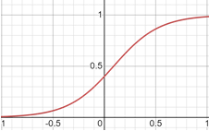
 | identifica alto riesgo de ser atacado. |  |  |  |  | identifica alto riesgo de ser atacado.
 |  |  | W=10% |  |  |  |  | W=66% |  |  | lo lógico sería pasar a ofensiva |  |  |  |  |  |  | lo lógico sería pasar a ofensiva
 |  |  |  |  |  |  |  |  |  |  |  |  | W=75% |  |  |  |  |  |  | W=95%

Probability of been rejected by the defender

 |  |  |  | Iteration | v | WinsDef
 |  |  |  | 1 | -0.47941284238 | 10%
 |  |  |  | 2 | 0.31326648664 | 66%
 |  |  |  | 3 | 0.40521656349 | 75%
 |  |  |  | 4 | 0.83351912121 | 95%

